Original
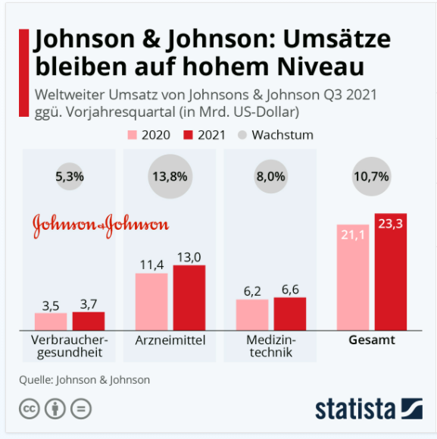
 |  | Unser Kommentar zu diesem Diagramm
 | 1. | Das Säulen-Diagramm repräsentiert das Thema Entwicklung. Im Titel wird auf einen Vorjahresvergleich angespielt. Da wäre eigentlich ein Balkendiagramm besser geeignet. Wenn Sie mögen, lesen Sie in unserem Blog mehr dazu.

 | 2. | Die Angabe des "Gesamt" ist eine redundante Angabe und ergibt sich automatisch aus den anderen Werten.
 | 3. | Macht ein Vorjahresvergleich SInn? Eigentlich doch nur bei gleicher Saisonalität und stets gleichem Verlauf. In diesem Fall sollte dem Vorjahr optisch nicht die gleiche Bedeutung, wie dem aktuellen Jahr gegeben werden. Also nicht ein 2. Säulen-/Balkendiagramm verwenden, sondern eher einen Indikator.

 |  | Quarterly Results | Johnson & Johnson (gcs-web.com)

Vorschlag

Infografik: Johnson & Johnson: Umsätze bleiben auf hohem Niveau | Statista

Ausgabe
 | Verbraucher-gesundheit | Arzneimittel | Medizintechnik
 | 3.5 | 11.4 | 6.2
2020 | 3.5 | 11.4 | 6.2
Delta | 3.7 | 13.0 | 6.6
2021 | 3.7 | 13.0 | 6.6
Johnsohn & Johnson: Umsätze bleiben in Q3 auf hohem Niveau
Mrd. USD

Weitere Informationen?

Mehr Informationen

Weitere Informationen rund um das Thema erhalten Sie:
Durch den Newsletter Controlling EXCELlent
Im BLOG Controlling EXCELLent
In der XING-Gruppe Controlling meets Excel & Co.
Warum verwenden wir Registerfarben?

Spontanes Feedback?

